Sheet1
中山大学附属第一医院成人打印识别带、婴儿碳带打印识别带年度采购与配送项目报价单
序号 | 产品名称 | 规格 | 单位 | 数量 | 单价（元） | 总价（元） | 备注
1 | 成人打印识别带 | 材质：热敏纳米硅胶复合材料； 打印方式：热敏打印； 打印内容：文字、一维码、二维码； 佩戴方式：锁扣型、一次性使用； 产品规格：约250mm*25mm | 卷 | 1600 |  |  | 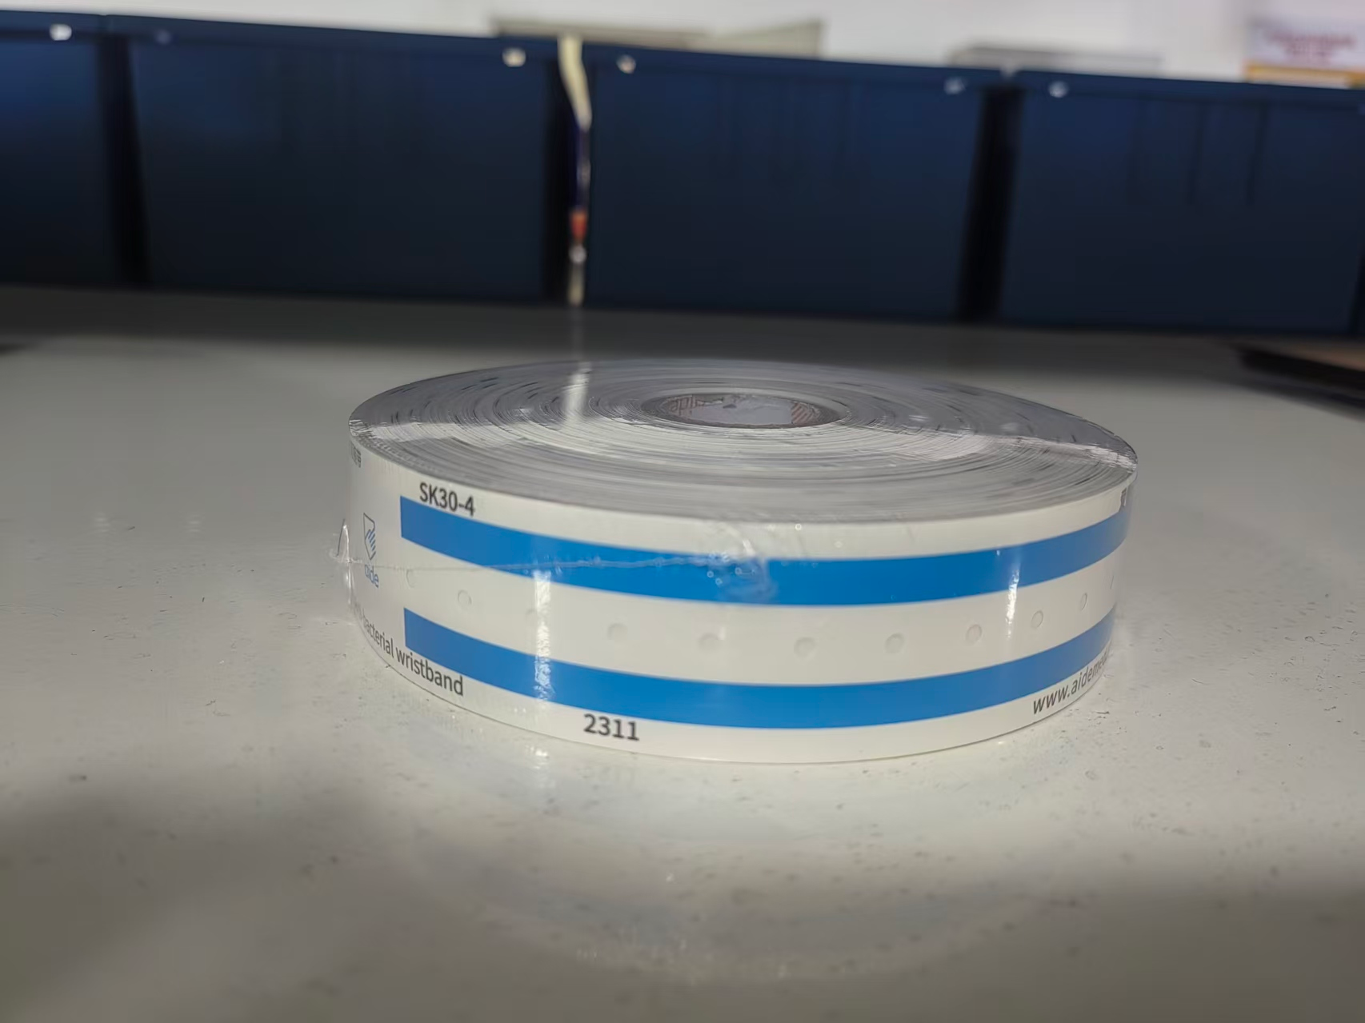 ①佩戴舒适，用于需要识别的成人； ②耐磨、耐腐蚀、防水、防酒精； ③包装规格参考：200条/卷； ④参考图片样式：
2 | 婴儿碳带打印识别带 | 材质：纳米硅胶复合材料； 打印方式：碳带打印； 打印内容：文字、一维码、二维码； 佩戴方式：锁扣型、一次性使用； 产品规格：约173mm*20mm 注：配碳带 | 卷 | 250 |  |  | 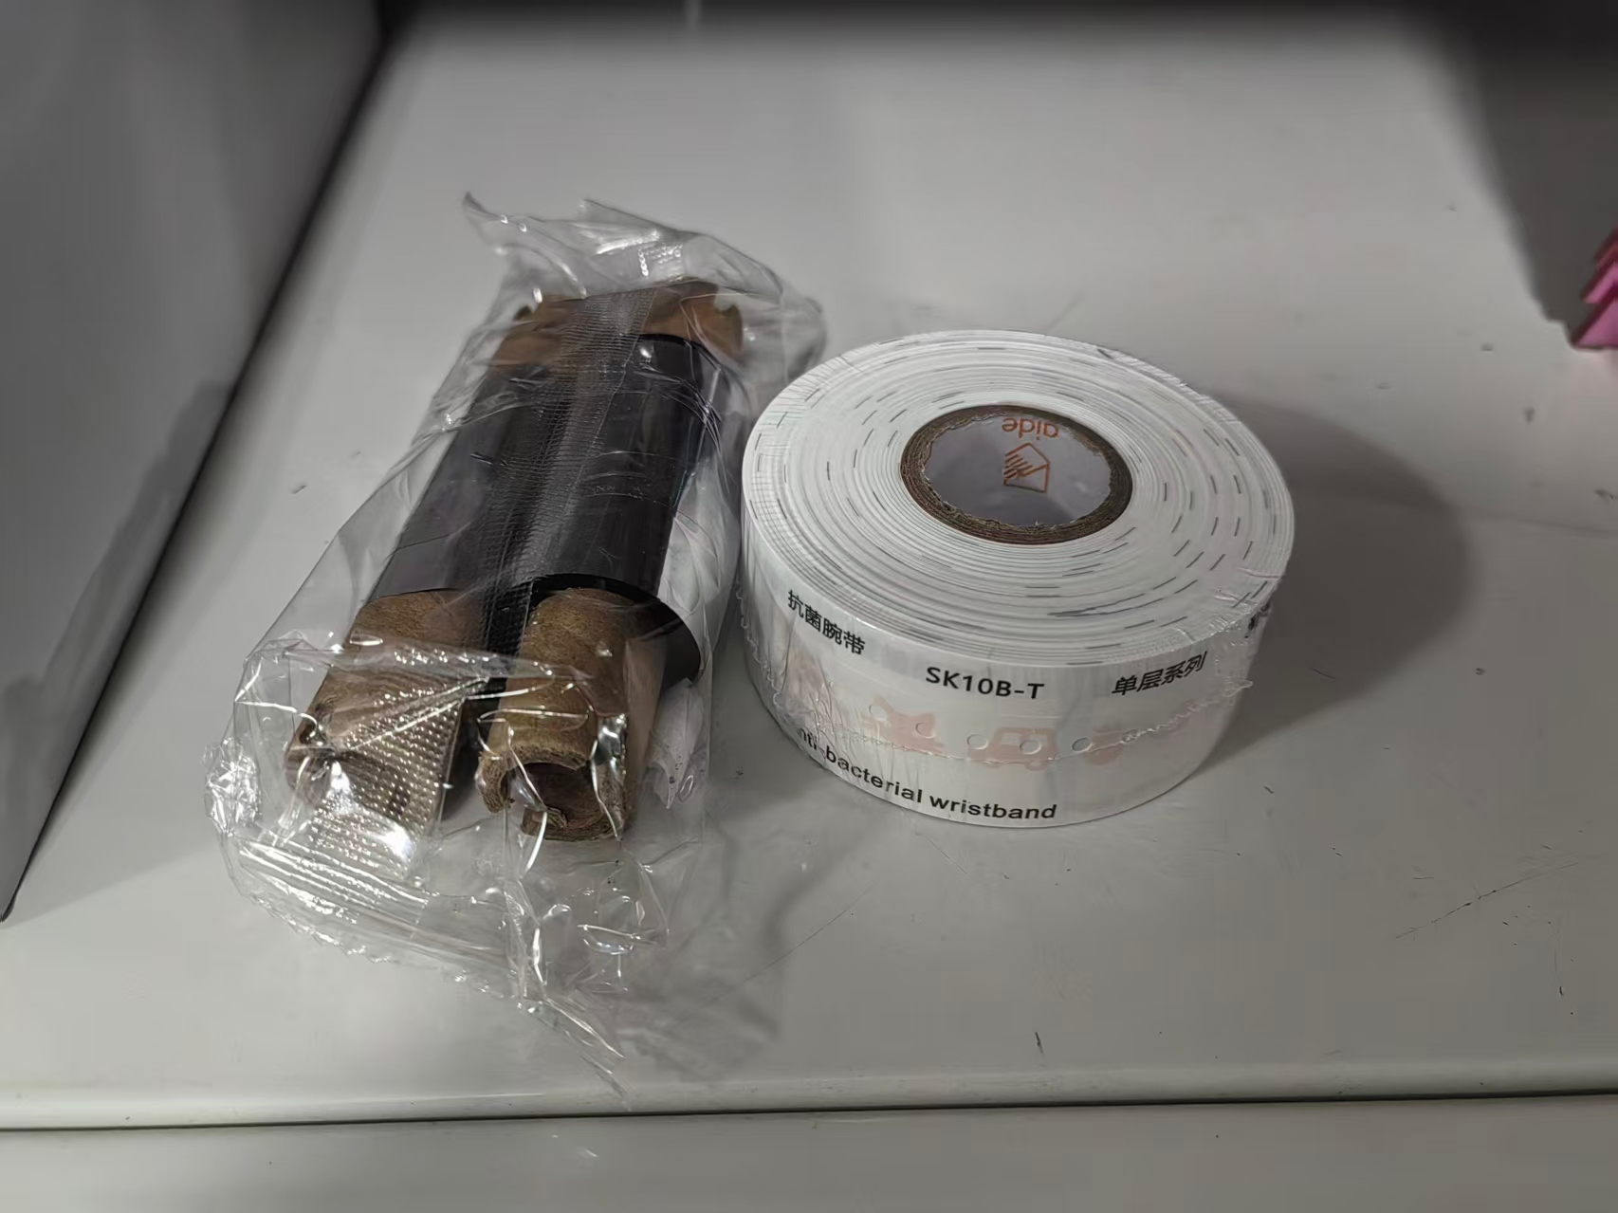 ①佩戴舒适，适用于需要识别的新生儿及6岁以下婴幼儿，或其他暂时不适用成人识别带的未成年人； ②柔软不伤皮肤，抗刮防菌耐腐蚀，防水； ③包装规格参考：100条/卷； ④参考图片样式：
合计（大写RMB）： ¥ 元
说明：①以上报价含税及运输配送费；②按需求分批配送至仓库；③据实结算
项目名称：成人打印识别带、婴儿碳带打印识别带年度采购与配送项目
报价单位：（加盖公章）
联系人：
联系电话：
日期： 年 月 日

